상품제안서
슈틸루스터 클린 듀얼 대용량 2.5L가습기 ST-HL500, | 상품코드: F30398

 |  |  |  |  |  |  | 02-412-0044 | www.easy1.co.kr
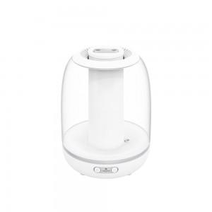

【상세/제작정보】

【인쇄/포장옵션】 | 레이저, 기타 / 포장불가능

【공급단가】 | 수량 | 100~ | 300~ | 500~ | 1,000~ | 3,000~
*VAT별도 | 단가 | 18,750원 | 18,450원 | 18,000원 | 17,550원 | 17,250원

【상품 URL】 | http://www.easy1.co.kr/src/goods_detail.php?gdno=30398

